그래픽 컨셉
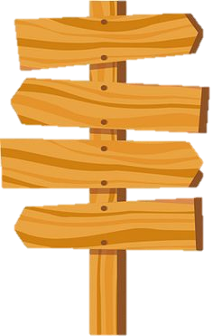
1. 배경 그래픽 컨셉

크루세이더 퀘스트



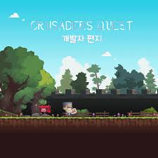

1. 버튼, 팝업 창 컨셉

이정표

메인 화면
1. 메인 화면 배경

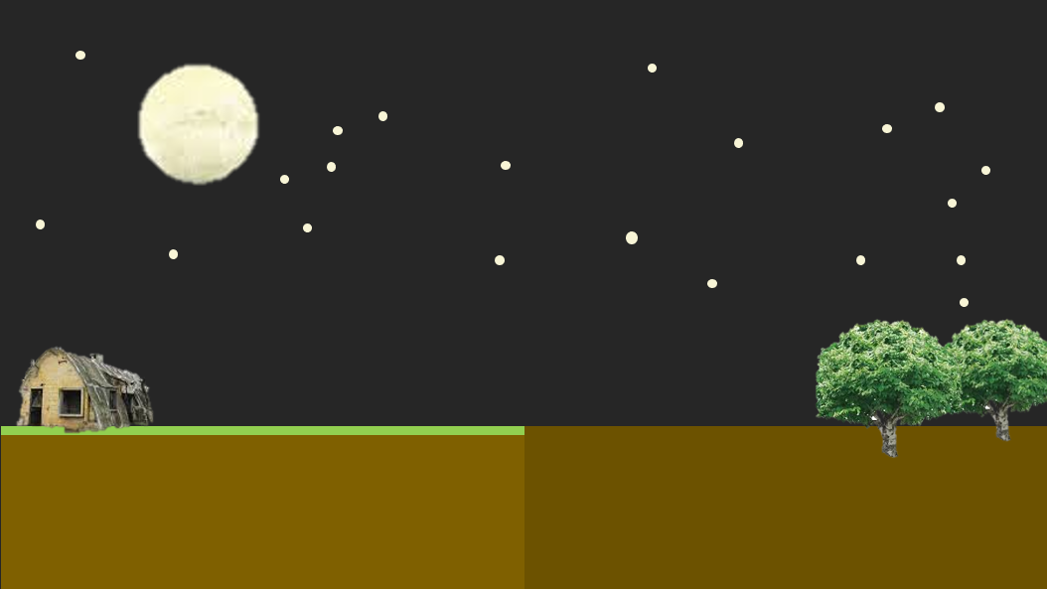


1
1

2

1. 하늘: 보름 달이 떠 있는 밤

2. 바닥: 중앙을 기준
 | 2-1. 왼쪽: 표면에 풀이 있음(관리가 잘 된 촉촉한 땅), 양 건물 하나 이하
 | 2-2. 오른쪽: 표면에 풀이 점점 사라지고 어두워 짐(관리가 안돼 마르고 거친 땅), 나무 1~2그루

2. 메인 화면 애니메이션

1 |  |  |  |  |  |  | 2 | 3 | 4 | 5

3. 메인 화면 애니메이션 UI

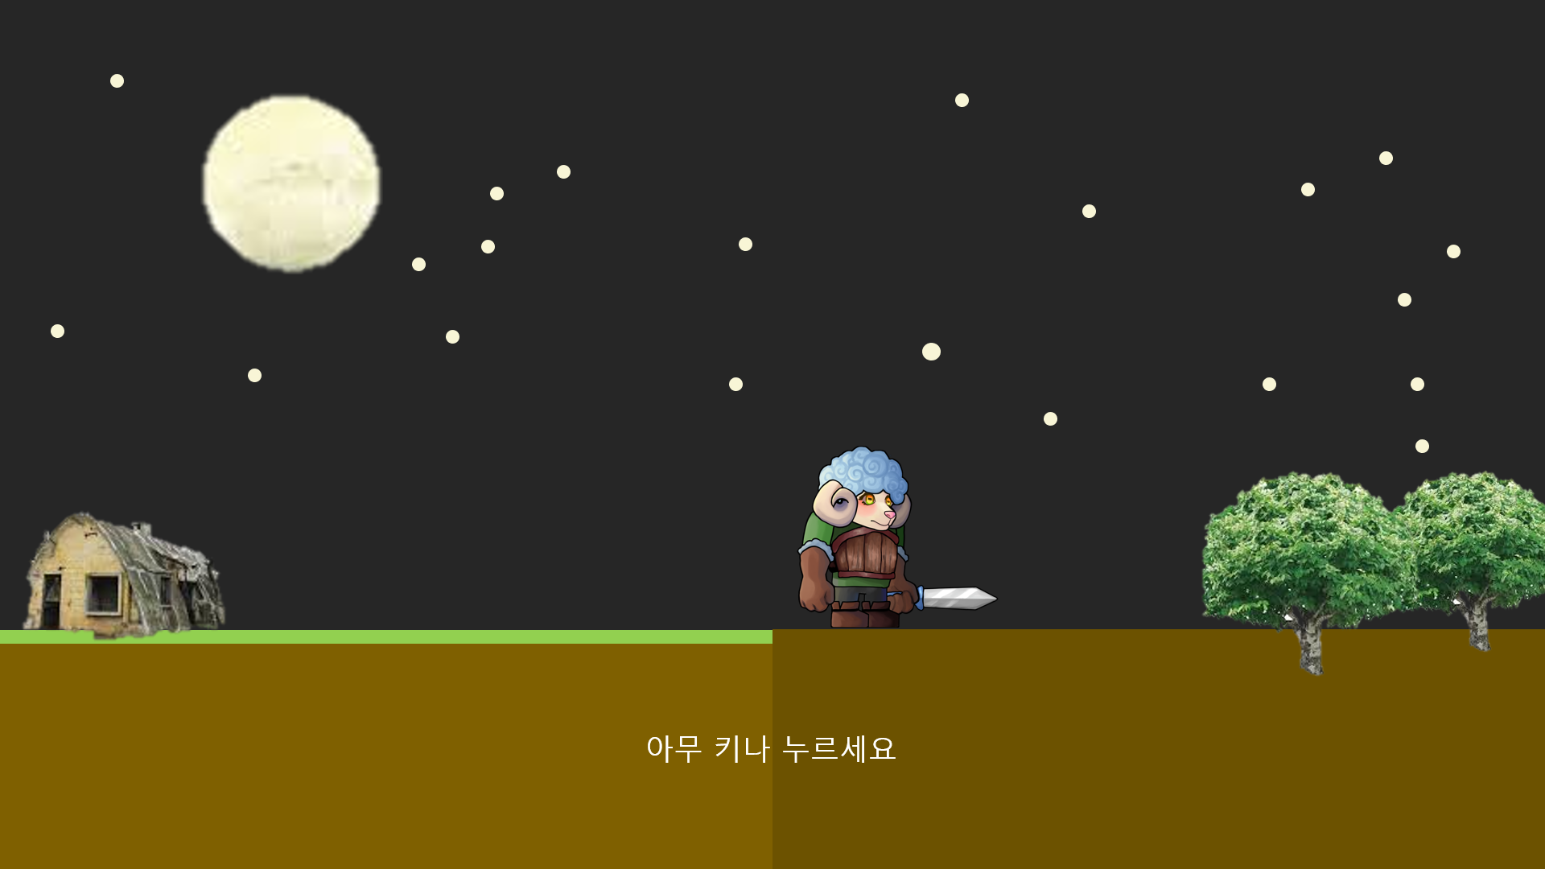

1

2

번호 | UI 이름 |  |  | UI 종류 | 설명
1 | 애니 메이션 스킵 버튼 |  |  | 버튼 | 마우스 또는 아무 키 클릭 시 페이드 아웃하면서 애니메이션 스킵
2 | 애니메이션 스킵 안내 텍스트 |  |  | 텍스트 | '아무 키나 누르세요' 출력

2-1. 2초 간격으로 서서히 사라지고 서서히 나타탐 반복

4. 메인 화면 UI

1

2
3
4

번호 | UI 이름 |  | UI 종류 | 설명
1 | 게임 로고 |  | 이미지 | 게임 로고 왼쪽엔 양 오른쪽엔 늑대 유닛
2 | 게임 시작 버튼 |  | 버튼 | 클릭 시 스테이지 시작
3 | 환경 설정 버튼 |  | 버튼 | 클릭 시 환경 설정 창 팝업
4 | 게임 종료 버튼 |  | 버튼 | 클릭 시 게임 종료

메인 화면 애니메이션 종료 및 스킵 후 게임 로고 및 모든 버튼 페이드 인

2-1. 페이드 아웃, 페이드 인하면서 화면 전환

3-1. 팻말이 위에서 떨어지거나 추가로 땅에 박히는 느낌으로 팝업

5. 환경 설정 창

4
5
BGM
EFF
3
2
1
6
7
나가기
8
9

번호 | UI 이름 |  |  |  | UI 종류 | 설명
1 | 모달 효과 |  |  |  | 이미지 | 50% 투명도의 검은색 모달 효과
2 | 환경 설정 창 |  |  |  | 창 | 팻말이 위에서 떨어지거나 추가로 땅에 박히는 느낌으로 팝업
3 | 배경 음악 텍스트 |  |  |  | 텍스트 | 'BGM' 텍스트가 출력
4 | 배경 음악 소리 On/Off 전환 버튼 |  |  |  | 버튼 | 클릭 시 배경음악의 On / Off 상태 전환
5 | 배경 음악 소리 조절 스크롤 바 |  |  |  | 스크롤 바 | 스크롤 바로 배경음악 조절 가능
6 | 효과음 텍스트 |  |  |  | 텍스트 | 'EFF' 텍스트가 출력
7 | 효과음 소리 On/Off 전환 버튼 |  |  |  | 버튼 | 클릭 시 효과음의 On / Off 상태 전환
8 | 효과음 소리 조절 스크롤 바 |  |  |  | 스크롤 바 | 스크롤 바로 효과음을 조절 가능
9 | 나가기 버튼 |  |  |  | 버튼 | 클릭 시 팝업 창 닫음

3-1. 2번, 5번 버튼 클릭 시 버튼의 아이콘이 그림01과 같이 전환됩니다.

4-1. 3번, 6번의 스크롤 바 최소 수치는 1, 최대 수치는 100입니다.

그림01

소리 On |  | 소리Off

5. 제작진 창

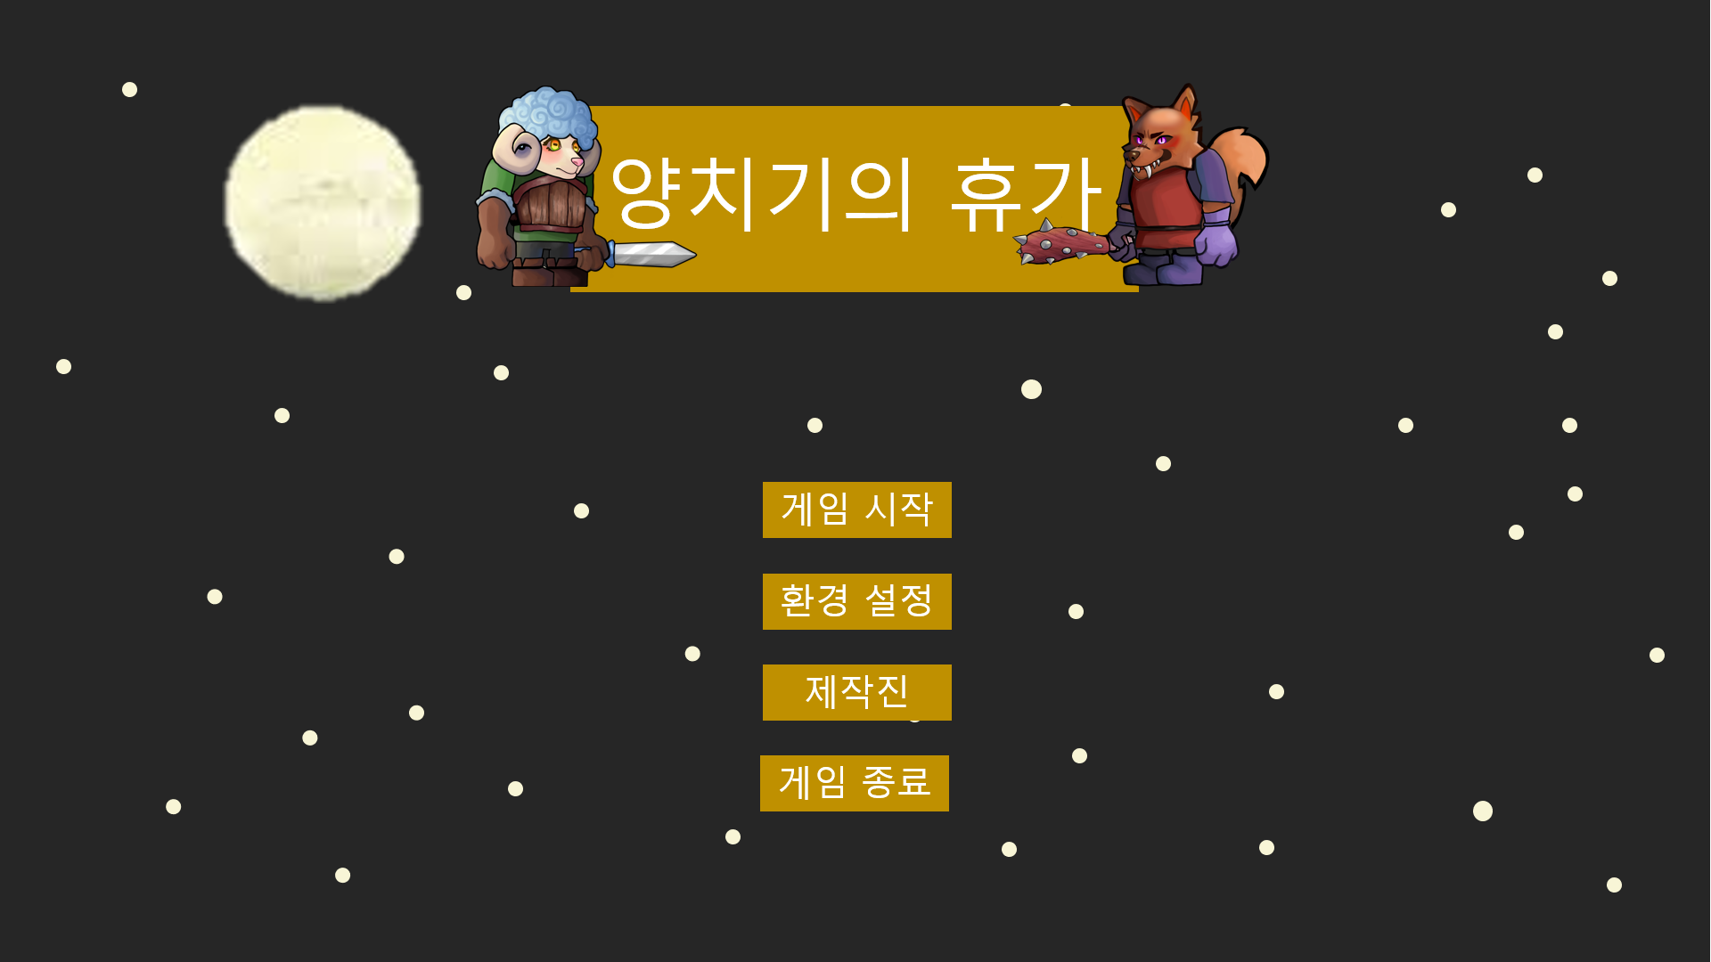

제작진
아티스트 기획자
문성범 김상헌
박지은 김은재
성민지 박종관
윤여민 배정수
프로그래머
김한결
임재영

2
3
1

나가기

4

번호 | UI 이름 |  | UI 종류 | 설명
1 | 모달 효과 |  | 이미지 | 50% 투명도의 검은색 모달 효과
2 | 제작진 창 |  | 창 | 팻말이 위에서 떨어지거나 추가로 땅에 박히는 느낌으로 팝업
3 | 제작진 텍스트 |  | 텍스트 | 파트별로 제작진들의 이름 출력
4 | 나가기 버튼 |  | 버튼 | 클릭 시 팝업 창 닫음

인게임 베경
인게임 배경

양 진영 (낮) |  |  | 양 진영 (밤)

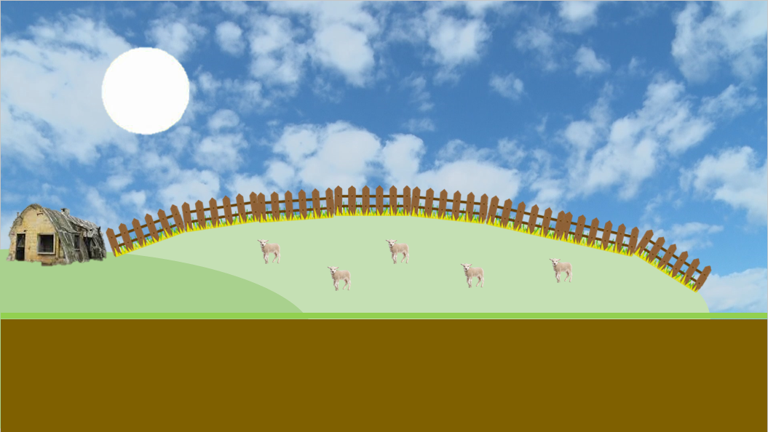
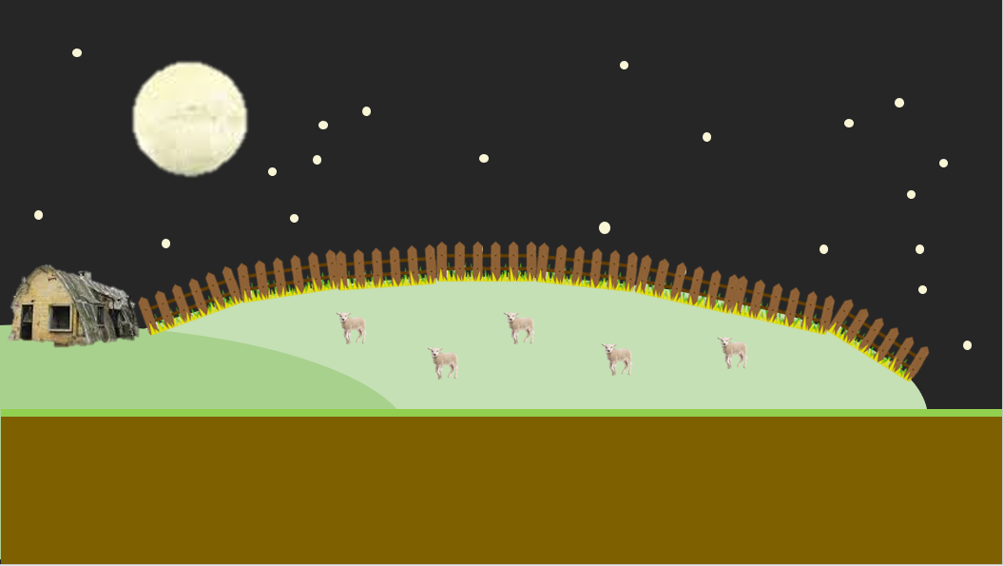
2
2
1
1

3

4

1. 하늘: 정비 페이즈 동안은 낮, 라운드 동안은 밤
 | 1-1. 위아래로 낮밤의 배경이 회전 or 이미지 전환
 | 1-2. 밤이 되면 전체적으로 어두워 짐

2. 해, 달
 | 해: 정비 시간에 비례해서 화면 왼쪽 밑에서 뜨고 오른쪽 밑으로 짐
 | 달: 라운드가 시작되면 화면 왼쪽 밑에서 뜨고 라운드가 종료되면 오른쪽 밑으로 짐

3. 백그라운드 배경: 초원?언덕?(2~3개), 가장 왼쪽 언덕에 건물(1~2개), 왼쪽에서 2번째 언덕에 울타리와 양떼

4. 바닥: 맵 중앙을 기준으로 표면에 풀이 있음
 | 4-1. 관리가 잘 된 촉촉한 땅

늑대 진영 (낮) |  |  | 늑대 진영 (밤)

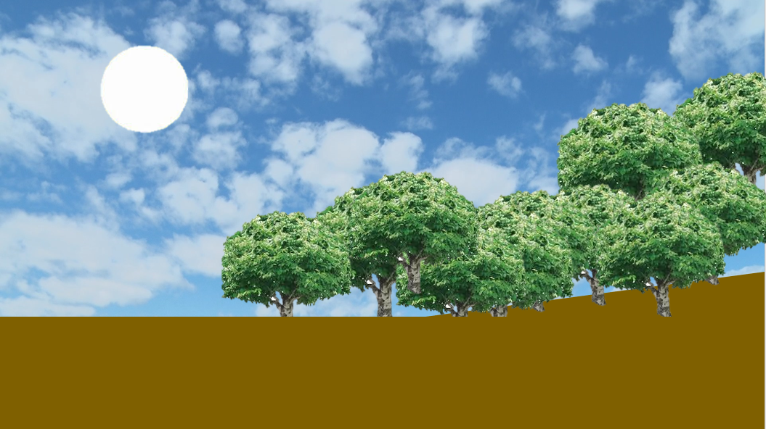
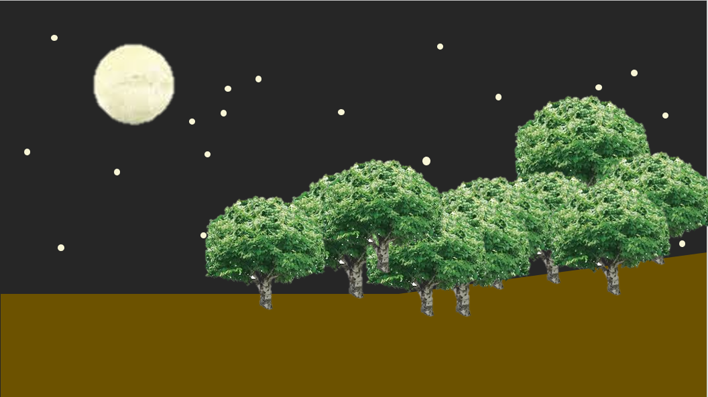

1

2

1. 백그라운드 배경: 짐승이 튀어나올 듯한 분위기의 어둡고 우거진 숲
 | 1-1. 전체적으로 어두워 짐

2. 바닥
 | 2-1. 맵 중앙을 기준으로 표면에 풀이 점점 사라지고 어두워 짐
 |  | 1) 관리가 안돼 마르고 거친 땅
 | 2-2. 백그라운드와 같은 분위
 | 2-3. 늑대가 소환되는 오른쪽 끝 부분은 오르막길
 |  | 1) 늑대가 산에서 내려오는 듯한 느낌

